Hoja1
 |  |  |  |  |  | Login nuevo con Tabla Usuarios
 |  |  |  |  |  | Poner un Tilde Notificaciones para elegir con que se entra
 |  |  |  |  |  |  | select * from Usuarios where PermOS =1

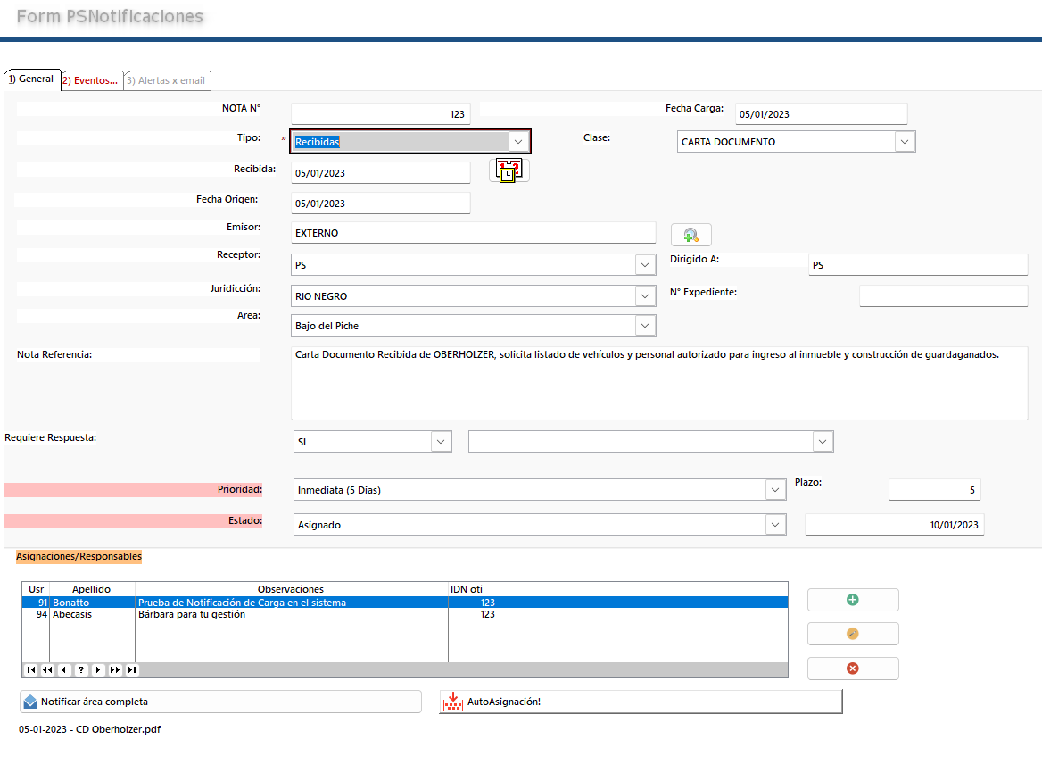
Mostrar como |  |  |  |  |  | x Defecto Ver Todo Año en curso por fecha carga
NOTA N° | IDNOTFICACION | 123 | x |  |  | Tilde Asignadas a MI = IDUsuario de la tabla Usuarios. Pero buscar en la tabla de PSDestinatarios
Tipo | TIPO | Recibidas |  |  |  |  | select * from PSDestinatarios where IDUSER = 91
Fecha Carga | FECHACARGA | 2023-01-05
FechaEmision/recepcion | FECHAEMREC | 2023-01-05 |  |  |  | Tilde Vencen HOY. =fechahoy = CampoFechaFin.
 | FECHAORIGEN | 2023-01-05
 | FECHAENVIOEMAIL | NULL
 | FECHAFISICO | NULL
 | NROORDEN
Emisor | EMISOR | EXTERNO
Receptor | ENTEEMPRESA | PS
 | DESTINATARIO
Juridiccion | JURIDICCION | RIO NEGRO
Area | AREA | Bajo del Piche
NotaReferencia | NOTAREFERENCIA | Carta Documento Recibida de OBERHOLZER, solicita listado de vehículos y personal autorizado para ingreso al inmueble y construcción de guardaganados.
 | REQUIERERESPUESTA | SI
 | SECTORRESPUESTA
Plazo | PLAZO | 5
 | ESTADOACTUAL | Normal
 | LINK
 | CantDocumentos | 0
 | CantDestinatarios | 0
Dirigido A: | Dirigidoa | PS
Clase | Clase | CARTA DOCUMENTO
N° Expediente | NroExpediente
Estado | Estado | Asignado
Prioridad | Prioridad | Inmediata (5 Dias)
 | FechaCierre | NULL
 | IDUsuarioCarga | 92
 | IdUsuarioQueAsigna | 92
FechaFin | FechaFin | 2023-01-10

 |  | TIPO | FECHACARGA | FECHAEMREC | FECHAORIGEN | FECHAENVIOEMAIL | FECHAFISICO | NROORDEN | EMISOR | ENTEEMPRESA | DESTINATARIO | JURIDICCION | AREA | NOTAREFERENCIA | REQUIERERESPUESTA | SECTORRESPUESTA | PLAZO | ESTADOACTUAL | LINK | CantDocumentos | CantDestinatarios | Dirigidoa | Clase | NroExpediente | Estado | Prioridad | FechaCierre | IDUsuarioCarga | IdUsuarioQueAsigna | FechaFin
 |  | Recibidas | 2023-01-05 | 2023-01-05 | 2023-01-05 | NULL | NULL |  | EXTERNO | PS |  | RIO NEGRO | Bajo del Piche | Carta Documento Recibida de OBERHOLZER, solicita listado de vehículos y personal autorizado para ingreso al inmueble y construcción de guardaganados. | SI |  | 5 | Normal |  | 0 | 0 | PS | CARTA DOCUMENTO |  | Asignado | Inmediata (5 Dias) | NULL | 92 | 92 | 2023-01-10

Hoja3
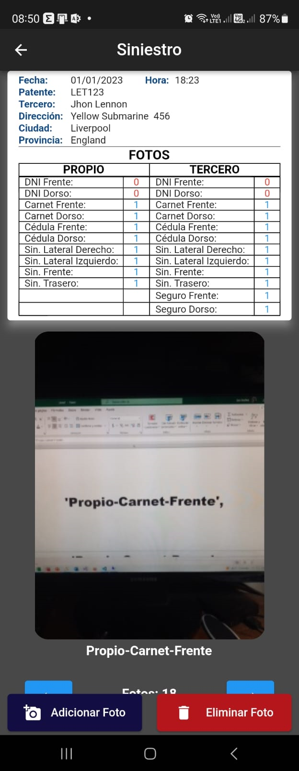

Dentro de Colum,na de PROPIO
FormularioDenuncia | Sube PDF | link

